Lapa1
 | VALSTS KONKURSS Latvijas profesionālās ievirzes Vizuāli plastiskās mākslas izglītības programmas audzēkņiem, 2021./2022. mācību gads
Dažādu reģionu skolu konkursa darbu vērtējums. Vērtē kuratores Auguste Petre, Maija Rudovska, Antra Priede (Latvijas Mākslas akadēmija), Kristīne Binduka, Iveta Ošāne (Rēzeknes Mākslas un dizaina vidusskola), Digna Gordijenko (PIKC Daugavpils Dizaina un mākslas vidusskola SAULES SKOLA), Ilze Vītola (Latvijas Mākslas akadēmija)
Žūrija | Izglītības iestādes nosaukums | Konkursa darba nosaukums | Dalībnieka vārds, uzvārds | Grupa | Konkursa darbi | Vērtējums 1. kritērijs: Izstādes koncepcijas izveide (pilnveidojams/ gandrīz labi/ labi/ izcili) | Vērtējums 2. kritērijs: Izstādes mākslinieciskā iecere (pilnveidojams/ gandrīz labi/ labi/ izcili) | Vērtējums 3. kritērijs: grafiskais noformējums (pilnveidojams/ gandrīz labi/ labi/ izcili)
Auguste Petre (1.kritērijs); Kristīne Binduka, Iveta Ošāne (2., 3. kritērijs) | Iecavas Mūzikas un mākslas skola | Mākslas kokā | Daņiils Lapickis | 1 | 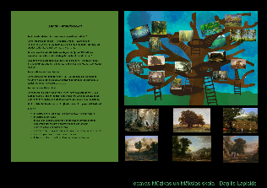 | Pilnveidojams. Kaut arī aprakstā ir paskaidrota kuratora interese par konkrēto tēmu un kopumā iecere vērtējama pozitīvi, ir grūti izprast tehnisko risinājumu. Tāpat arī nav aprakstīta mākslas darbu atlase. Ieteiktu projektu pamatīgi pilnveidot. | Labi. Skaidri uztverams izstādes ieceres (eksponētie darbi, ekspozīcijas iekārtojums, vide) attēlojums. Tekstuālā daļa aizņem pārāk lielu planšetes daļu. Prasmīgs kolāžas tehnikas izmantojums projekta vizualizācijā. Izstādes idejai vai stilistikai atbilstoša kopējā projekta vizualizācija. | Labi. Labi uztverama tekstuālā informācija - tekstu hierarhija, burtveidolu izmantojums, salasāmība (atbilstoši vecumposmam), Bet tekstuālā informācija varēja būt saīšināta un iesaistīta kopējā kompozīcijā. Laba darba tehniskā kvalitāte.
Auguste Petre (1.kritērijs); Kristīne Binduka, Iveta Ošāne (2., 3. kritērijs) | Iecavas Mūzikas un mākslas skola | Sports spēlējas ar mums. Sportistu skulptūras | Monta Milzere | 1 | 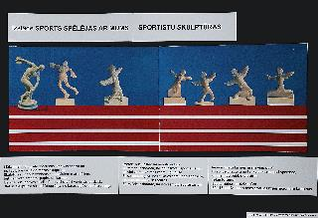 | Gandrīz labi. Izstādes konceptā kā galvenā vērtība iezīmējas tas, ka mākslinieki fotogrāfēs sportistus, un no šīm fotogrāfijām tiks realizēti skulpturāli objekti. Tomēr ieteiktu vēl pilnveidot izstādes ieceri, paskaidrojot, kādēļ nepieciešams sportistiem veltīt šādu izstādi; kādi mākslinieki veidos šo sportistu interpretācijas, utt. | Gandrīz labi. Daļēji izstrādāta kopējā projekta vizualizācija atbilstoši izstādes idejai vai stilistikai. | Gandrīz labi. Darba tehniskā kvalitāte vēl jāpilnveido. Daļēji uztverama attēlu un teksta laukumu kompozīcija. Teksts nevajadzīgi atkārtojas.
Auguste Petre (1.kritērijs); Kristīne Binduka, Iveta Ošāne (2., 3. kritērijs) | Iecavas Mūzikas un mākslas skola | Katram savs kosmoss | Maija Elīza Janušjaviča | 1 | 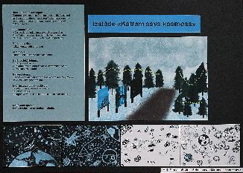 | Labi. Kopumā izstādes iecere vērtējama pozitīvi, intriģējoša un pamatota ir kuratores vēlme veidot dialogu ar Vijas Celmiņas darbiem. Ieteiktu plašāk aprakstīt mākslas darbu atlasi, kā arī apdomāt izstādes tehnisko risinājumu. | Labi. Skaidri uztverams izstādes ieceres ( ekspozīcijas iekārtojums, vide) attēlojums. Izstādes idejai vai stilistikai atbilstoša kopējā projekta vizualizācija. | Labi. Ir ievērota teksta hierarhija kompozīcijā, bet nav pārdomāts laukumu izkārtojums, atkārtojas teksts.Laba darba tehniskā kvalitāte.
Auguste Petre (1.kritērijs); Ilze Vītola (2., 3. kritērijs) | Jāņa Simsona Madonas mākslas skola | Mans draugs | Amanda Šusta | 1 | 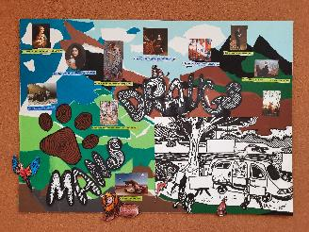 | Labi. Jūtams, ka izstādes kuratore ir apzināti izvēlējusies tēmu un veikusi izpēti, strādājot pie koncepcijas. Sirsnīga izstādes iecere, tomēr ieteiktu apdomāt darbu eksponēšanas veidu, konkrētas vietas, kur šī izstāde varētu norisināties, kā arī konkrētāk apdomāt mērķauditoriju. | Labi. Samērā skaidri uztverams izstādes ieceres (ekspozīcijas iekārtojums, vide) attēlojums. Prasmīgs kolāžas tehnikas izmantojums projekta vizualizācijā. Izstādes idejai atbilstoša, tomēr pārlieku saraibināta, kopējā projekta vizualizācija. Dinamiskais fons konfliktē ar izvēlēto mākslas darbu mierīgo noskaņu. | Labi. Darbā labi uztverama gan vizuālā informācija, gan teksti - pamatota tekstu hierarhija, interesants burtveidolu izmantojums virsrakstam. Diemžēl nav iekļauti paskaidrojošie teksti. Kompozīcija ir visai raiba krāsu izvēlē, tomēr pietiekami skaidra vēstījumā. Autore ir radījusi samērā pilnvērtīgu priekšstatu par iecerēto izstādi.
Auguste Petre (1.kritērijs); Ilze Vītola (2., 3. kritērijs) | Jāņa Simsona Madonas mākslas skola | Melnā mistērija | Linda Vaivode | 1 | 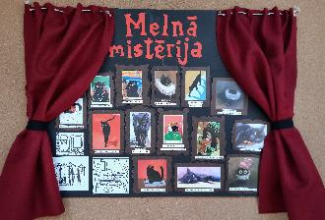 | Labi. Asprātīgs izstādes koncepts, kurā kuratore aptvērusi ne tikai tematisko idejas virzību, bet arī daudz domājusi par telpu, ekspozīciju un izstādes kopējo noskaņu. Ieteiktu mazliet vairāk pievērst uzmanību nevis kaķu krāsu atšķirībām (kas uzsvērts kā nozīmīgs aspekts izstādes tematā), bet tieši māņticībām un citiem šādiem, ar melniem kaķiem saistītiem, aspektiem. Ieteiktu arī konkrētāk aprakstīt izstādē iekļautos mākslas darbus. | Gandrīz labi. Samērā skaidri uztverams izstādes ieceres attēlojums. Prasmīgs kolāžas tehnikas izmantojums projekta vizualizācijā. Izstādes idejai atbilstoša, tomēr pārlieku vienkāršota, kopējā projekta vizualizācija, kas nesniedz pilnvērtīgu priekšstatu par telpu. Vizualizācija ieturēta vienotā krāsu gammā, tomēr aprakstā solītā atmosfēra īsti nenolasās. | Pilnveidojams. Darbam izvēlēta kulises veida kompozīcija, kas diemžēl samazina informatīvo laukumu. Darbu atlase labi uztverama, skaidrojoši teksti vizualizācijā nav iekļauti. Interesants burtveidolu izmantojums virsrakstam. Lai radītu pilnvērtīgāku priekšstatu par izstādes ieceri, autorei pieteikums būtu vēl jāizstrādā.
Auguste Petre (1.kritērijs); Ilze Vītola (2., 3. kritērijs) | Jāņa Simsona Madonas mākslas skola | Modernais jūklis | Caune Ance, Vibule Evelīna, Kuzņecova Viktorija, Zariņa Marta Evelīna, Ozola Paula, Pavlovskis Agris, Vasariņš Edgars | 3 | 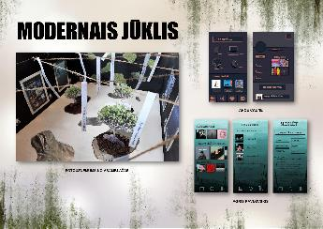 | Pilnveidojams. Neviennozīmīgi izstrādāts izstādes koncepts. Saturiskajā aprakstā parādās dažādas tēmas, taču grūti izprast kas, izņemot "modernitāti", ir to kopsaucējs. Ieteiktu pilnveidot vienu tematisko līniju, uz kuras bāzes radīt izstādes saturu, kā arī pievērst uzmanību ne vien idejiskajam rāmim, bet arī izstādē iekļautajiem darbiem un elementiem. | Gandrīz labi. Samērā skaidri uztverams izstādes ieceres attēlojums. Samērā prasmīgs kolāžas un asamblāžas tehnikas izmantojums projekta vizualizācijā. Izstādes idejai atbilstoša, tomēr pārlieku līdzsvarota, kopējā projekta vizualizācija, kas sniedz pilnvērtīgu priekšstatu par telpu, bet mazāk - par tās atmosfēru, kam būtu jāreprezentē jūkļa ideja. | Labi. Darbā labi uztverama gan vizuālā informācija, gan teksti - pamatota tekstu hierarhija, vienkāršs, labi nolasāms burtveidolu izmantojums virsrakstam. Kompozīcija ir pārdomāta krāsu izvēlē un pietiekami skaidra vēstījumā. Kompozicionālā skaidrība nedaudz disonē ar ideju par jūkli. Autoru grupa ir radījusi samērā pilnvērtīgu priekšstatu par iecerēto izstādi.
Auguste Petre (1.kritērijs); Ilze Vītola (2., 3. kritērijs) | Jāņa Simsona Madonas mākslas skola | Viss būs labi | Estere Mizuka | 2 | 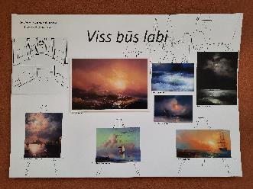 | Labi. Pārdomāta koncepcija, labi izprotama kuratores iecere un ierosmes avoti. Plānoti atlasīti darbi ekspozīcijai, izvēlēta izstādes vieta un padomāts arī par papildus noskaņas elementiem. | Gandrīz labi. Skaidri uztverams izstādes ieceres attēlojums darbu izvēles ziņā, bet mazāk skaidra izstādes kopējais iekārtojums. Samērā vienkāršs kolāžas tehnikas izmantojums projekta vizualizācijā. Ar smalku līniju izzīmētais fons disonē ar masīvajām piesātinātajām gleznu plaknēm, nav panākta savstarpēji papildinoša telpa kompozīcija. | Gandrīz labi. Darbā labi uztverama gan vizuālā informācija, gan teksti - pamatota tekstu hierarhija,. Diemžēl nav iekļauti paskaidrojošie teksti. Kompozīcija ir stabila laukumu izvietojuma ziņā, tomēr ne pietiekami skaidra vēstījumā. Autore ir radījusi skices izstādes iekārtojumam, kas nepārliecina par izvēlēto mākslas darbu pilnvērtīgu iekļaušanos vidē.
Auguste Petre (1.kritērijs); Ilze Vītola (2., 3. kritērijs) | Krāslavas Mūzikas un mākslas skola | Atmiņas no senās lādes | Ieva Mežiņa, Martīne Djatkoviča, Viktorija Dilba | 4 | 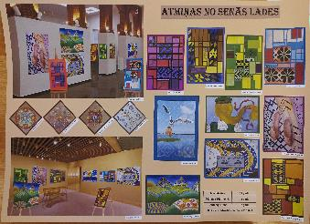 | Gandrīz labi. Interesanta tēma, kas atspoguļo kuratoru ieinteresētību sava reģiona vēsturē un tradicionālajā mantojumā. Kopumā labi izstrādāta koncepcija, taču, ja ir vēlme aktualizēt Latgales cimdu rakstus un to nozīmi mūsdienās, ieteiktu apdomāt laikmetīgāku eksponēšanas formātu, vai dažādus interaktīvus papildinājumus. | Izcili. Skaidri uztverams izstādes ieceres (ekspozīcijas objekti, iekārtojums, vide) attēlojums. Prasmīgs kolāžas tehnikas izmantojums projekta vizualizācijā. Izstādes idejai atbilstoša, informatīvi izsmeļoša, kopējā projekta vizualizācija. Izstādes iekārtojums plānots samērā klasiskā formā, kas veiksmīgi izceļ darbu inovatīvo raksturu. | Labi. Darbā labi uztverama gan vizuālā informācija, gan teksti - pamatota tekstu hierarhija, vienkāršs, tēmai atbilstošs burtveidolu izmantojums virsrakstam. Mazliet apšaubāma šķiet izvēlētās informācijas nozīme - piemēram, norādīts autoru vecums, bet pietrūkst skaidrojumu par izstādes iekārtojuma parametriem. Kompozīcija ir sarežģīta, labi sabalansēta un skaidra vēstījumā. Autoru grupa ir radījusi pilnvērtīgu priekšstatu par iecerēto izstādi.
Auguste Petre (1.kritērijs); Ilze Vītola (2., 3. kritērijs) | Krāslavas Mūzikas un mākslas skola | Košā paralēlā realitāte | Linda Artamonova | 2 | 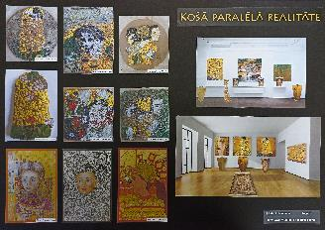 | Gandrīz labi. Ir skaidri definēts izstādes ierosmes avots, uzteicami, ka konceptā iezogas atsauces uz sociālo realitāti. Tomēr, būtu nepieciešams skaidrāk definēt vienu virzienu vai mērķi, kuru izstāde atspoguļo. Ko Klimta daiļrade vēsta mūsdienu kontekstā? Vai šo mākslas darbu tapšanas kontekstu var pielāgot šodienas realitātei? | Labi. Samērā skaidri uztverams izstādes ieceres (ekspozīcijas iekārtojums, vide) attēlojums. Prasmīgs kolāžas tehnikas izmantojums projekta vizualizācijā. Izstādes idejai atbilstoša kopējā projekta vizualizācija. Tumšais fons izceļ un vienlaikus harmonizē izvēlēto mākslas darbu raibās virsmas. | Labi. Darbā labi uztverama gan vizuālā informācija, gan teksti - pamatota tekstu hierarhija, vienkāršs, tēmai atbilstošs burtveidolu izmantojums virsrakstam. Iebildums par etiķešu novietojumu uz eksponātu virsmas. Mazliet apšaubāma šķiet izvēlētās informācijas nozīme - piemēram, norādīts autoru vecums, bet pietrūkst skaidrojumu par izstādes iekārtojuma parametriem. Kompozīcija ir sabalansēta un skaidra vēstījumā. Autore ir radījusi pilnvērtīgu priekšstatu par iecerēto izstādi.
Auguste Petre (1.kritērijs); Ilze Vītola (2., 3. kritērijs) | Krāslavas Mūzikas un mākslas skola | Sapņu kaleidoskops | Linda Artamonova, Gabriels Misjūns, Sintija Jevdokimova, Samanta Berestņeva | 3 | 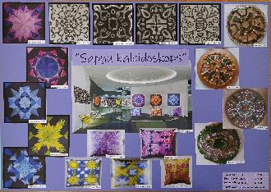 | Labi. Iepriecina, ka izstādes ierosmes avoti veiksmīgi kontekstualizēti un savstarpēji savienoti - labi sabalansētas baroka dārza un kaleidoskopa estētiskās un formālās līdzības. Tomēr aicinātu nedaudz vairāk pievērsties pašu darbu aprakstam, kā arī rūpīgāk veikt telpas izvēli. | Labi. Samērā skaidri uztverams izstādes ieceres (ekspozīcijas iekārtojums, vide) attēlojums. Prasmīgs kolāžas tehnikas izmantojums projekta vizualizācijā. Izstādes idejai atbilstoša kopējā projekta vizualizācija. Violetais fons izceļ un vienlaikus veiksmīgi apvieno izvēlēto mākslas darbu raibās virsmas. Nedaudz neveikli izskatās eksponētie spilveni, būtu jāpārdomā to izvietojums. | Labi. Darbā labi uztverama gan vizuālā informācija, gan teksti - pamatota tekstu hierarhija, vienkāršs, tēmai atbilstošs burtveidolu izmantojums virsrakstam. Iebildums par etiķešu novietojumu uz eksponātu virsmas. Mazliet apšaubāma šķiet izvēlētās informācijas nozīme - piemēram, norādīts autoru vecums, bet pietrūkst skaidrojumu par izstādes iekārtojuma parametriem. Kompozīcija ir sabalansēta un skaidra vēstījumā, mazliet vienmuļa daudzu līdzīgu darbu dēļ. Autori ir radījuši pilnvērtīgu priekšstatu par iecerēto izstādi.
Antra Priede (1.kritērijs); Digna Gordijenko(2., 3. kritērijs) | Maijas Pīlāgas Lēdurgas Mākslas skola | Ātrums, skaistums, māksla | Emīls Zaķis | 1 | 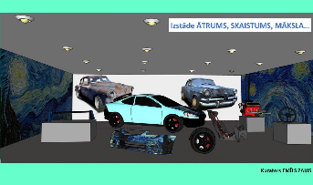 | Labi. Izvēlēts un aprakstīts ierosmes avots, tā izvēles pamatojums. Skaidri aprakstīta izstādes darbu izvēle, mērķauditorija, eksponēšanas veids un vide. | Labi. Skaidri uztverams izstādes ieceres (eksponētie darbi, ekspozīcijas iekārtojums, vide) attēlojums, bet gribētos redzēt atraktīvāku mākslas un auto sasaisti. Jādomā, kādas mākslas formas tam varētu izmantot. | Izcili. Izteiksmīga, labi uztverama attēlu un teksta laukumu kompozīcija. kvalitatīva projekta vizualizācija.
Antra Priede (1.kritērijs); Digna Gordijenko(2., 3. kritērijs) | Maijas Pīlāgas Lēdurgas Mākslas skola | Jūra pie jūras | Linda Misiņa | 1 | 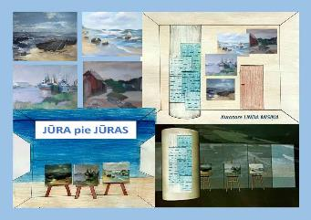 | Labi. Izvēlēts un aprakstīts ierosmes avots, tā izvēles pamatojums. Skaidri aprakstīta izstādes darbu izvēle, mērķauditorija, eksponēšanas veids un vide. | Labi. Izstādes idejai vai stilistikai atbilstoša kopējā projekta vizualizācija. Apsveicama mākslinieku-novadnieku atbalstīšana, kas būtu pieejama plasai mērķauditorijai. | Labi. Labi uztverama attēlu un teksta laukumu kompozīcija.
Antra Priede (1.kritērijs); Digna Gordijenko(2., 3. kritērijs) | Maijas Pīlāgas Lēdurgas Mākslas skola | Stīgu instrumenti krāsās | Domeniks Seipuls | 1 | 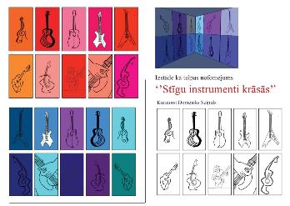 | Labi. Izvēlēts un aprakstīts ierosmes avots, tā izvēles pamatojums. Skaidri aprakstīta izstādes darbu izvēle, mērķauditorija, eksponēšanas veids un vide. | Gandrīž labi. Daļēji izstrādāta kopējā projekta vizualizācija atbilstoši izstādes idejai vai stilistikai. Projektā tiek attēlotas tikai ģitāras, bet stīgu instrumentu klāsts ir daudz plašāks. Varbūt jāsašaurinā tēma un jāmēģina apvienot mūziku un mākslu vēl kādā formā. | Labi. Labi uztverama attēlu un teksta laukumu kompozīcija. Uzteicams grafiskais risinājums.
Auguste Petre (1.kritērijs); Ilze Vītola (2., 3. kritērijs) | Pāvilostas Mūzikas un mākslas skola | Zvēri trīsstūrī | Edvards Akerfelds | 1 | 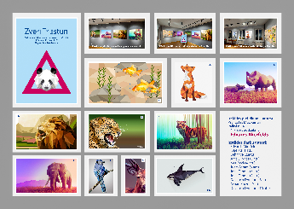 | Pilnveidojams. Prieks, ka jaunais kurators iepazinis poly art zīmējuma tehniku, kā arī iepazīstinājis ar to savus kolēģus. Taču, ar šo vien nepietiek, lai radītu pamatotu izstādes koncepciju. Būtu nepieciešams padomāt par izstādes vēstījumu, mērķi, paskaidrot, kādēļ tieši dzīvnieku attēlojumi. Būtu interesanti uzzināt, kā tiktu veidota kuratora un mākslinieku sadarbība, ņemot vērā to, ka kurators autorus aicina darboties vienā konkrētā tehnikā. | Labi. Skaidri uztverams izstādes ieceres (eksponāti, ekspozīcijas iekārtojums, plakāts) attēlojums. Prasmīgs kolāžas tehnikas izmantojums projekta vizualizācijā. Izstādes idejai atbilstoša kopējā projekta vizualizācija. Pelēkais fons izceļ un vienlaikus veiksmīgi apvieno izvēlēto mākslas darbu daudzveidīgā kolorītā risinātās virsmas. Autors labi pamatojis tehnikas izvēli, savu aizrautību ar šo izteiksmes formu, mazāk skaidrs, kāpēc izvēlēti dzīvnieku attēli. | Labi. Darbā labi uztverama gan vizuālā informācija, gan teksti - pamatota tekstu hierarhija, vienkāršs, tēmai atbilstošs burtveidolu izmantojums virsrakstam. Kompozīcija ir sabalansēta un skaidra vēstījumā, mazliet traucējošu iespaidu rada izvēlēto mākslas darbu ierāmējumi, kas rada asu kontrastu ar fona plakni. Autors ir radījuši pilnvērtīgu priekšstatu par iecerēto izstādi.
Auguste Petre (1.kritērijs); Ilze Vītola (2., 3. kritērijs) | Pāvilostas Mūzikas un mākslas skola | Izstāde - pārgājiens "Nekas nav vienādi" | Alise Putekle | 1 | 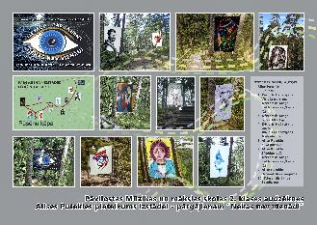 | Pilnveidojams. Jaunā kuratore min un paskaidro ierosmes avotus izstādei, tomēr netiek aprakstīts pats projekta vēstījums, iecere. Ja tiks radītas esošu portretu reprodukcijas, vajadzētu pieminēt, kādi darbi tieši tiks ekspozīcijā iekļauti - kādēļ tieši šie darbi, kas tajos interesants, vienojošs, kontrastējošs. Ja maršruta sākumā apmeklētājiem tiek izdalīta karte, tad būtu jāpadomā arī par izstādes mediatoru, kurš konkrētā laikā atrodas uz vietas, lai komunicētu ar apmeklētājiem. | Labi. Skaidri uztverams izstādes ieceres (eksponāti, ekspozīcijas iekārtojums, vide, noskaņa) attēlojums. Prasmīgs kolāžas tehnikas izmantojums projekta vizualizācijā, veiksmīgi apvienoti objekti, simboliski attēlojot kustību. Izstādes idejai atbilstoša kopējā projekta vizualizācija. Pelēkais fons izceļ un vienlaikus veiksmīgi apvieno attēlus ar mākslas darbu izvietojumu vidē. Vizualizācija ir pārliecinoša, tomēr konceptuāli mazliet neskaidrs šķiet portretu eksponēšanas mežā lietderīgums. Kāpēc tieši portreti? | Izcili. Darbā labi uztverama gan vizuālā informācija, gan teksti - pamatota tekstu hierarhija, vienkāršs, tēmai atbilstošs burtveidolu izmantojums virsrakstam, kas vizuāli labi sabalansēts ar attēlu ierāmējumu. Kompozīcija ir sarežģīta, tomēr līdzsvarota un skaidra vēstījumā. Īpaši jāatzīmē veiksmīgi vizualizētais kustības (pārgājiena) aspekts. Autore ir radījusi pilnvērtīgu priekšstatu par iecerēto izstādi.
Auguste Petre (1.kritērijs); Ilze Vītola (2., 3. kritērijs) | Pāvilostas Mūzikas un mākslas skola | Paulas karantīna | Paula Pētermane | 1 | 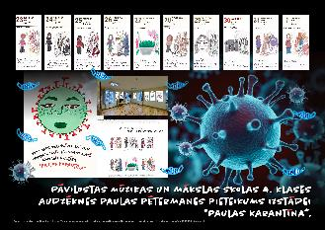 | Labi. Patīk kuratores pieeja veidot izstādi par sev būtisku, pieredzētu tēmu. Šajā kontekstā izgaismojas atklātība kā izstādes galvenā tēma. Ieteiktu vēl papildus padomāt par darbu ekspozīciju un auditorijas raksturojumu. | Labi. Skaidri uztverams izstādes ieceres (eksponāti, noskaņa) attēlojums. Prasmīgs kolāžas tehnikas izmantojums projekta vizualizācijā, veiksmīgi apvienoti objekti, radot tādu kā slāņainu iespaidu. Izstādes idejai atbilstoša kopējā projekta vizualizācija. Intensīvais fons izceļ un vienlaikus veiksmīgi apvieno attēlu (“kalendāra lapu”) virkni. Projekts iegūtu papildu dimensiju, ja autore savas personīgās izjūtas papildinātu arī ar citu autoru darbu tiešu vai netiešu klātbūtni. | Labi. Darbā labi uztverama gan vizuālā informācija, gan teksti - pamatota tekstu hierarhija, tēmai atbilstošs burtveidolu izmantojums virsrakstam. Kompozīcija ir sabalansēta un skaidra vēstījumā, mazliet traucējošu iespaidu rada sīko izmētāto sejas aizsargmasku attēlojumi, tie šķiet traucējoši gan vizuāli, gan jēdzieniski. Kopumā autore ir radījusi pilnvērtīgu priekšstatu par iecerēto mākslas projektu.
Maija Rudovska (1.kritērijs); Ilze Vītola (2., 3. kritērijs) | Sabiles Mūzikas un mākslas skola | Izsalkušie | Kristena Ivanova, Gerda Inese Tarasova , Armands Slēžis | 3 | 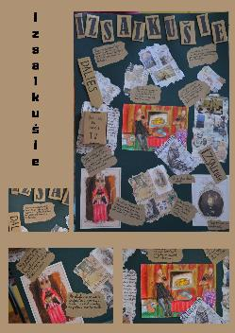 | Pilnveidojams. No apraksta diemžēl nav saprotams, kāds ir izstādes vēstījums. Vai žurka ir izstādes tēma, vai varbūt ēdiens, izsalkums? Cik saprotu izstāde notiks gleznu veikalā, bet, vai darbi būs jau esošas gleznas vai jaunas gleznas. Kas tajās būs attēlots? Kas tie būs par māksliniekiem? | Pilnveidojams. Tikai daļēji uztverams izstādes ieceres attēlojums. Kolāžas tehnikas izmantojums projekta vizualizācijā rada saraibinātu iespaidu, bet ir pārāk maz informatīvs. Izstādes ideja no skopā apraksta nav skaidri izprotama, arī vizualizācija nesniedz pilnvērtīgu priekšstatu par plānoto izstādi. Pēc šī mākslinieciskās ieceres izklāsta nebūtu iespējams radīt izstādi. | Gandrīz labi. Darbā daļēji uztverama gan vizuālā informācija, gan teksti - pamatota tekstu hierarhija, diemžēl paskaidrojošajiem tekstiem nav izvēlēts labi lasāms burtveidols. Kompozīcija ir stabila laukumu izvietojuma ziņā, tomēr ne pietiekami skaidra informācijas atlasē un vēstījumā. Autore ir radījusi noskaņas kolāžu izstādes iekārtojumam, kas varētu būt labs sākums pārdomātam grafiskam noformējumam. Nav nolikumam atbilstošs planšetes formāts.
Maija Rudovska (1.kritērijs); Ilze Vītola (2., 3. kritērijs) | Sabiles Mūzikas un mākslas skola | Tukšums un bailes | Annika Naneta Millere | 1 | 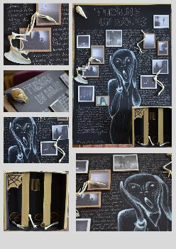 | Labi. Interesanta ideja par izstādi, kas pievēršas bailēm un vientulībai. Radās jautājums, kādi mākslinieki būs redzami izstādē? Kas radīs mākslas darbus? Pagrabs ir interesanta norises vieta šādai izstādei, taču rodas jautājums - vai tas radītu sajūtu par to, ka pasaule ir laimes un prieka pilna (kā norādīts koncepcijā) vai arī tieši pretējo efektu? | Gandrīz labi. Samērā skaidri uztverams izstādes ieceres (eksponāti, ekspozīcijas noskaņa) attēlojums. Prasmīgs kolāžas un asamblāžas tehniku izmantojums projekta vizualizācijā. Izstādes idejai atbilstoša kopējā projekta vizualizācija. Tumši pelēkās plaknes un gaišais monohromais zīmējums izceļ un vienlaikus veiksmīgi apvieno izvēlētos izstādes eksponātus. Autore labi pamatojusi izstādes ieceres rašanos, tomēr vizualizācija, lai arī ekspresīva, tomēr nesniedz pietiekamu informāciju par izstādes iekārtojumu. | Labi. Darbā labi uztverama vizuālā informācija, mazāk skaidri ir teksti - tēmai atbilstošs burtveidolu izmantojums virsrakstam, savukārt pārējiem teksta blokiem vairāk dekoratīva, nevis informatīva nozīme. Kompozīcija ir sabalansēta un skaidra vēstījumā, tomēr ļoti pietrūkst vizuālas informācijas par izstādes telpas iekārtojumu. Kopumā autore ir radījusi pietiekamu priekšstatu par iecerēto mākslas projektu. Nav nolikumam atbilstošs planšetes formāts.
Maija Rudovska (1.kritērijs); Ilze Vītola (2., 3. kritērijs) | Sabiles Mūzikas un mākslas skola | Es biju, es esmu, es būšu | Viktorija Feldmane | 2 | 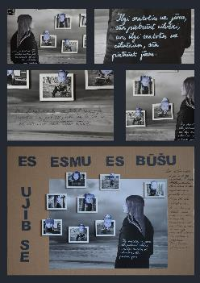 | Gandrīz labi. Darba ideja ir aizraujoša, taču tai pietrūkst detalizētāka idejiskā pamatojuma. Kas ir galvenā izstādes doma - emociju attēlojums, jūra vai varbūt kas cits? Varbūt ir vērts akcentēt, kā tieši jūras (dabas) klātbūtne iespaidojusi pašportretus? Interesanta ir ideja par izstādes notikšanas vietu jūras krastā. Te būtu noderējis vēl kāds papildinošs apraksts, kā šī izstāde tieši notiktu. | Gandrīz labi. Samērā skaidri uztverams izstādes ieceres (eksponāti, ekspozīcijas noskaņa) attēlojums. Prasmīgs kolāžas tehnikas izmantojums projekta vizualizācijā. Izstādes idejai atbilstoša kopējā projekta vizualizācija. Melnās fona plaknes un gaišais monohromais zīmējums izceļ un vienlaikus veiksmīgi apvieno izvēlētos izstādes eksponātus. Autore labi pamatojusi izstādes ieceres rašanos, tomēr koncepcija noteikti iegūtu, ja autore vairāk interesētos arī par citu autoru mākslas darbiem - tas ļautu spriest par viņas kā kuratores dotībām. | Labi. Darbā labi uztverama vizuālā informācija, mazāk skaidri ir teksti - īsti neattaisnojas spoguļraksta spēles virsrakstā, teksts rokrakstā labi nenolasās. Kompozīcija ir sabalansēta un samērā skaidra vēstījumā, tomēr ļoti pietrūkst vizuālas informācijas par izstādes telpas iekārtojumu, trūkst tehnisku detaļu. Kopumā autore ir radījusi pietiekamu priekšstatu par iecerētās izstādes noskaņu un objektu izvietojumu plaknē. Nav nolikumam atbilstošs planšetes formāts.
Antra Priede (1.kritērijs); Digna Gordijenko(2., 3. kritērijs) | Viesītes Mūzikas un mākslas skola | Cepures | Aleks Liepiņš | 1 | 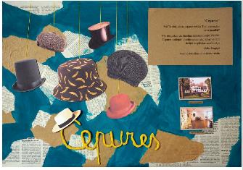 | Pilnveidojams. Nedaudz vienkāršots un tiešs skatījums, ir daudz šādu piemēru. Daļēji aprakstīta izstādes darbu izvēle, mērķauditorija, eksponēšanas veids un vide. | Labi. Izstādes idejai vai stilistikai atbilstoša kopējā projekta vizualizācija. Mazliet trūkst informācijas par cepuru eksponēšanas veidu izstādes telpā. | Labi. Labi uztverama attēlu un teksta laukumu kompozīcija. Nosaukumu varētu izcelt vairāk, jo fona laukums ir ļoti izteiksmīgs.
Antra Priede (1.kritērijs); Digna Gordijenko(2., 3. kritērijs) | Viesītes Mūzikas un mākslas skola | Māksla katrai gaumei | Elza Ārgule, Viktorija Auziņa, Estere Brutāne, Aleksandra Martinova, Rēzija Zvaigzne- Elksnīte | 3 | 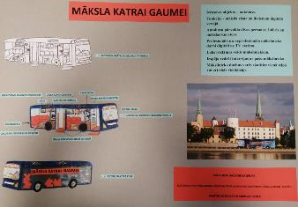 | Labi. Izvēlēts un aprakstīts ierosmes avots, tā izvēles pamatojums. Skaidri aprakstīta izstādes darbu izvēle, mērķauditorija, eksponēšanas veids un vide. | Izcili. Skaidrs un izteiksmīgs izstādes ieceres (eksponētie darbi, ekspozīcija, vide) attēlojums. Ļoti pārdomāta ideja un aktuāla tēma veidot mobilas digitālās izstādes. Šo ideju būtu noderīgi attīstīt un realizēt. | Labi. Labi uztverama tekstuālā informācija - tekstu hierarhija, burtveidolu izmantojums, tomēr būtu jāpārdomā laukuma kompozīcija.
Antra Priede (1.kritērijs); Digna Gordijenko(2., 3. kritērijs) | Viesītes Mūzikas un mākslas skola | Ziedošās mucas | Elza Ārgule, Viktorija Auziņa, Estere Brutāne, Aleksandra Martinova, Rēzija Zvaigzne- Elksnīte | 3 | 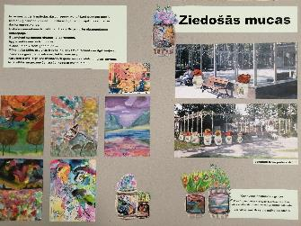 | Labi. Izvēlēts un aprakstīts ierosmes avots, tā izvēles pamatojums. Skaidri aprakstīta izstādes darbu izvēle, mērķauditorija, eksponēšanas veids un vide. | Labi. Izstādes idejai vai stilistikai atbilstoša kopējā projekta vizualizācija. Jāpārdomā, vai ziedi mucā un gleznojums uz tās nekonkurēs savā starpā. Tomēr darbs tiek vērtēts kāinteresanrs vides objekta risinājums. | Labi. Labi uztverama tekstuālā informācija - tekstu hierarhija, burtveidolu izmantojums,salasāmība (atbilstoši vecumposmam).

